24
← | 24
 | HORÁRIO EFETIVO (INÍCIO - FIM) |  | 09:00 a 16:00
 | LOCALIZAÇÃO RESUMIDA |  | DNIT - SC BR 280
 | PROBLEMA (duração) |  | -
 | OBSERVAÇÃO |  | -
 | CONDIÇÕES METEOROLÓGICAS | MANHÃ | PAC. NUBLADO
 |  | TARDE | PAC. NUBLADO

 | ACOMPANHAMENTO CLIMÁTICO
 | 8:00:00 |  |  | 9:00:00
 |  |  |  | 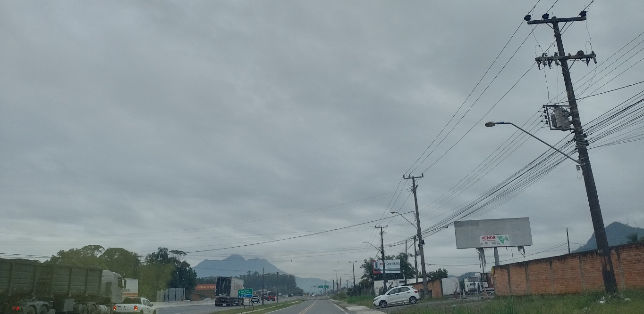

 | 10:00:00 |  |  | 11:00:00
 | 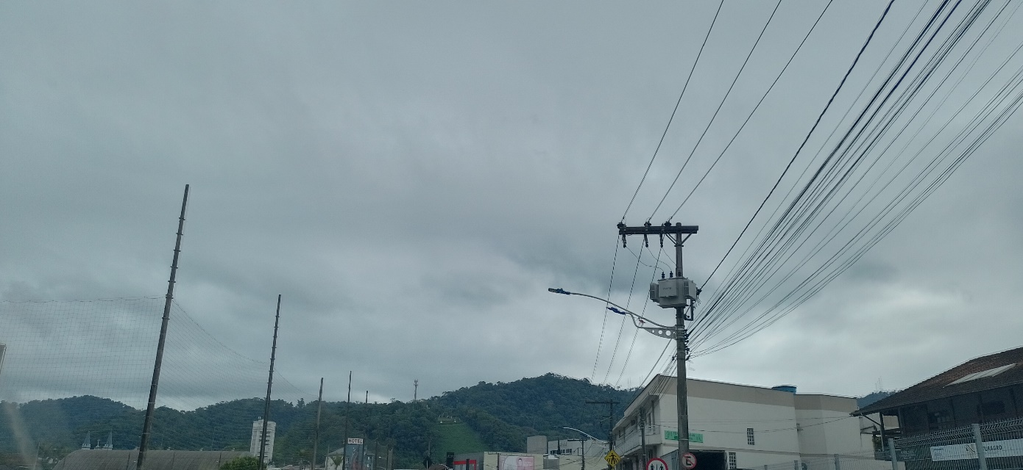 |  |  | 

 | 12:00:00 |  |  | 13:00:00
 | 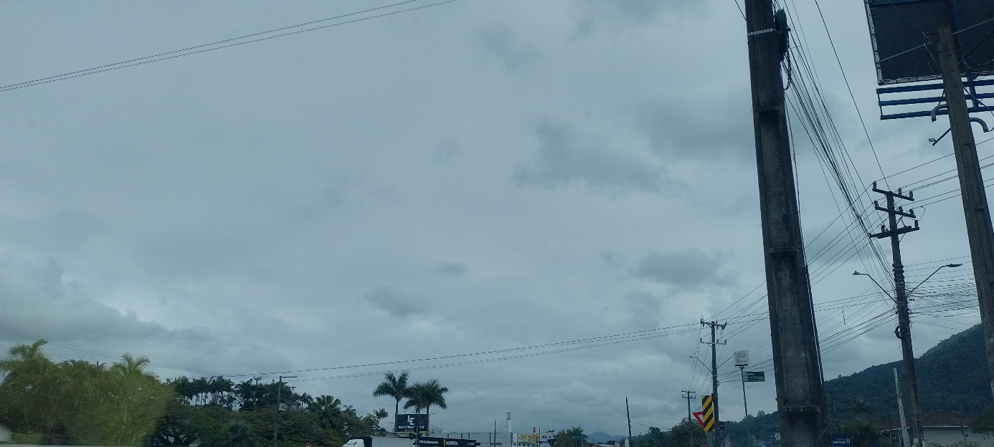 |  |  | 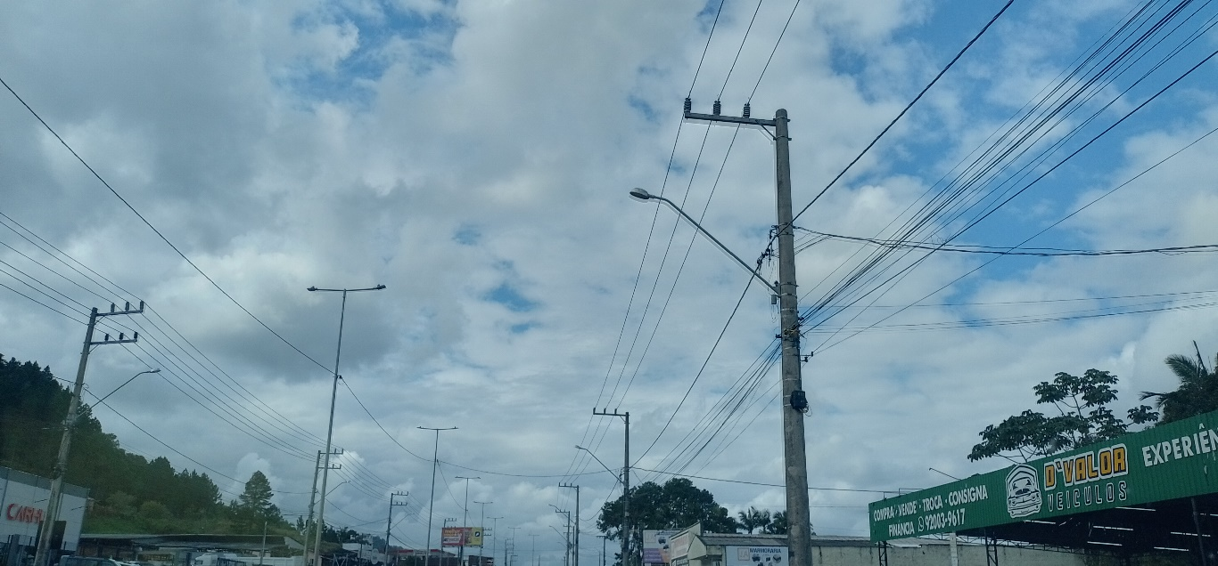

 | 14:00:00 |  |  | 15:00:00
 | 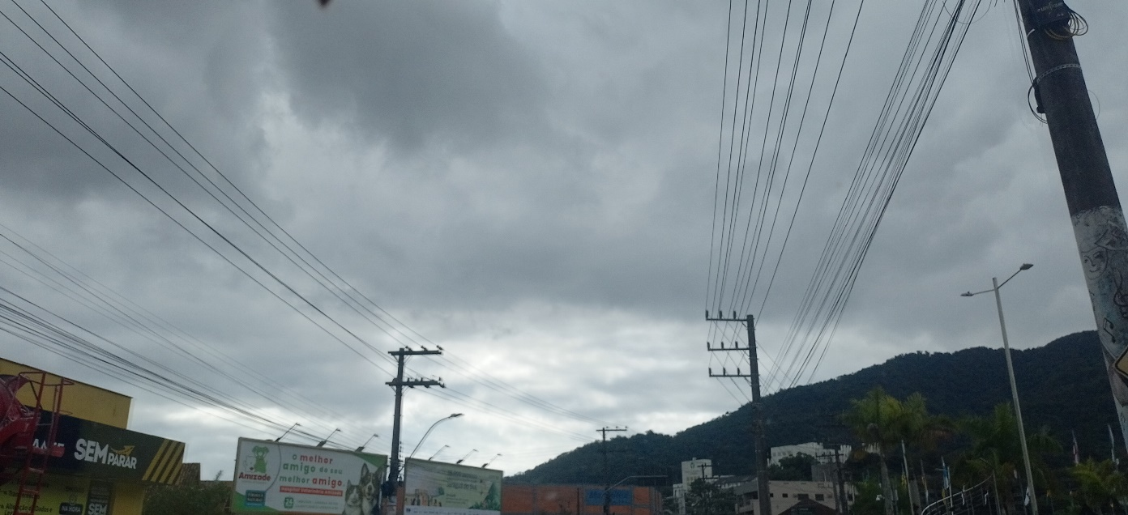 |  |  | 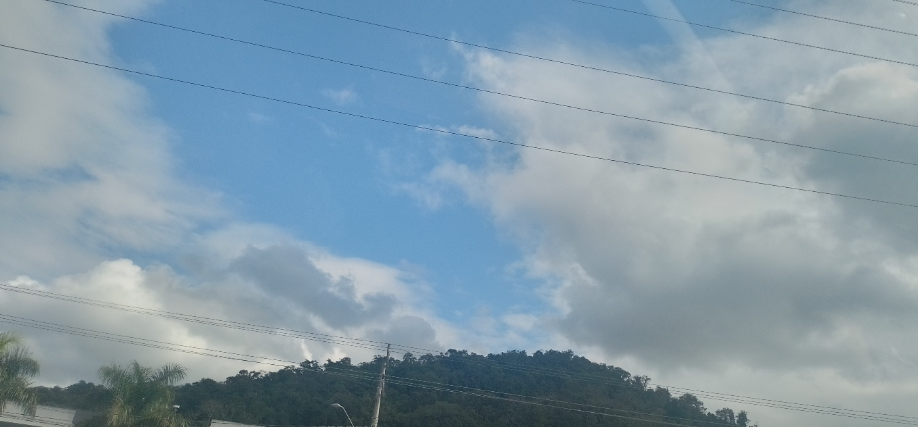

 | 16:00:00
 | 